Abschnitt 1
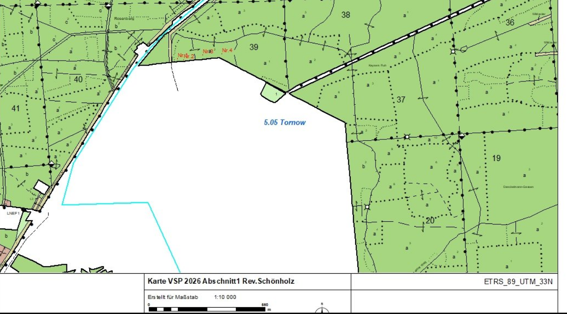
Landesbetrieb Forst Brandenburg |  |  |  |  | 2026
Forstbetrieb Chorin
Amt Chorin 11
16230 Chorin
Vergabenummer: LFB 2026 035500 - 11

Karte: | siehe unten

1.Abt.39a2entlang von bebauten Grundstücken

Abschnitt | Nummer | Anzahl | Datum | Koordinaten | Baumart | Höhe | BHD | Massnahme | Bemerkungen
1. | 1. | 1 | 13.03.206 |  | RBU | ca.10m | 14/11cm | 1,5,11 | trocken,Zwiesel
1. | 2 | 1 | 2026-03-13 |  | Bergahorn | ca.14 m | 18cm | 1,5,11 | trocken
1. | 3 | 1 | 2026-03-13 |  | RBU | ca.30m | 42cm | 1,5,11 | abgängig
1. | 4 | 1 | 2026-03-13 |  | RBU | ca.30m | 42cm | 1,5,11 | abgängig

Abschnitt 2
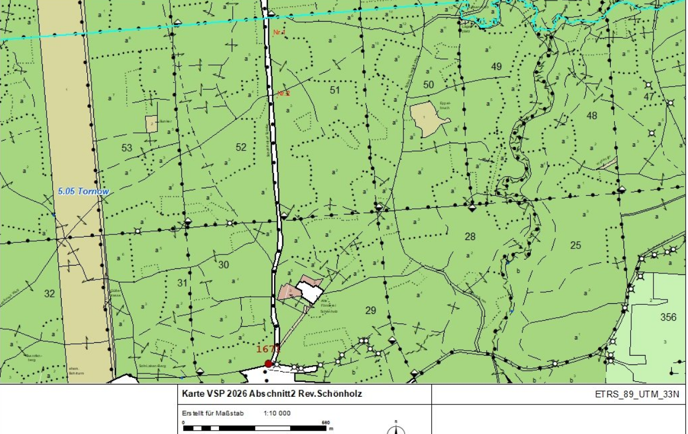
Landesbetrieb Forst Brandenburg |  |  |  |  | 2026
Forstbetrieb Chorin
Amt Chorin 11
16230 Chorin
Vergabenummer: LFB 2026 035500 - 11

Karte: | siehe unten

2.Schönholzer Straße von L200 kommend in Richtung Schönholz linke Seite /Telefonleitung

Abschnitt | Nummer | Anzahl | Datum | Koordinaten | Baumart | Höhe | BHD | Massnahme | Bemerkungen
2. | 1. | 1 | 2026-03-11 |  | RBU | ca.32m | 56cm | 1,4,5,11 | abgängig
2. | 2 | 1 | 2026-03-11 |  | RBU | ca.28m | 46cm | 3,4,5,11 | Lichtraumprofil/Astung

Abschnitt 3
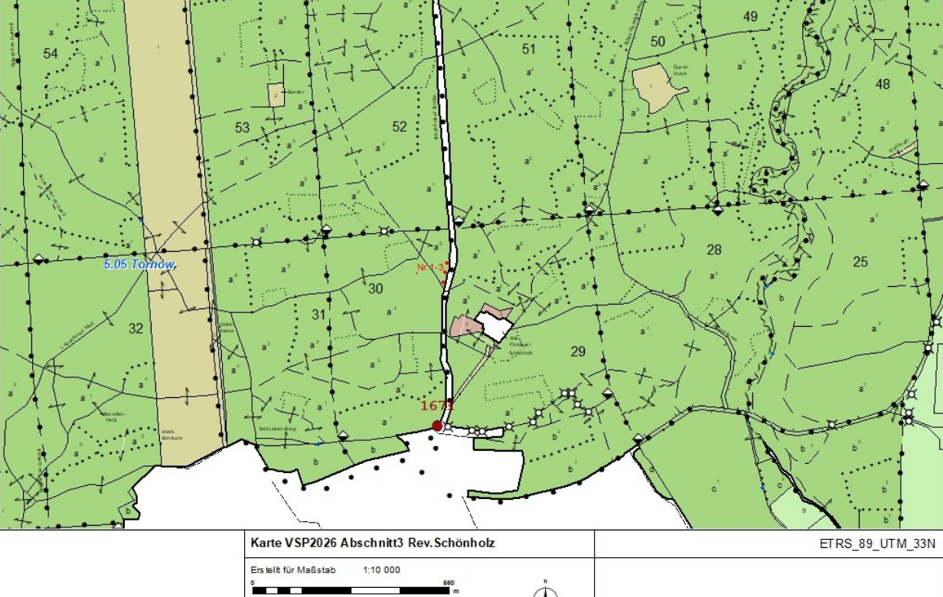
Landesbetrieb Forst Brandenburg |  |  |  |  | 2026
Forstbetrieb Chorin
Amt Chorin 11
16230 Chorin
Vergabenummer: LFB 2026 035500 - 11

Karte: | siehe unten

3.Schönholzer Straße von L200 kommend in Richtung Schönholz rechte Seite

Abschnitt | Nummer | Anzahl | Datum | Koordinaten | Baumart | Höhe | BHD | Massnahme | Bemerkungen
3. | 1. | 1 | 2026-03-11 |  | TEI | ca.26m | 44cm | 3,5,11 | Astung/Lichtraumprofil,Totholzbeseitigung
3. | 2 | 1 | 2026-03-11 |  | TEI | ca.30m | 53cm | 3,5,11 | Astung/Lichtraumprofil,Totholzbeseitigung
3. | 3 | 1 | 2026-03-11 |  | TEI | ca.30m | 58cm | 3,5,11 | Astung/Lichtraumprofil,Totholzbeseitigung

Abschnitt 4
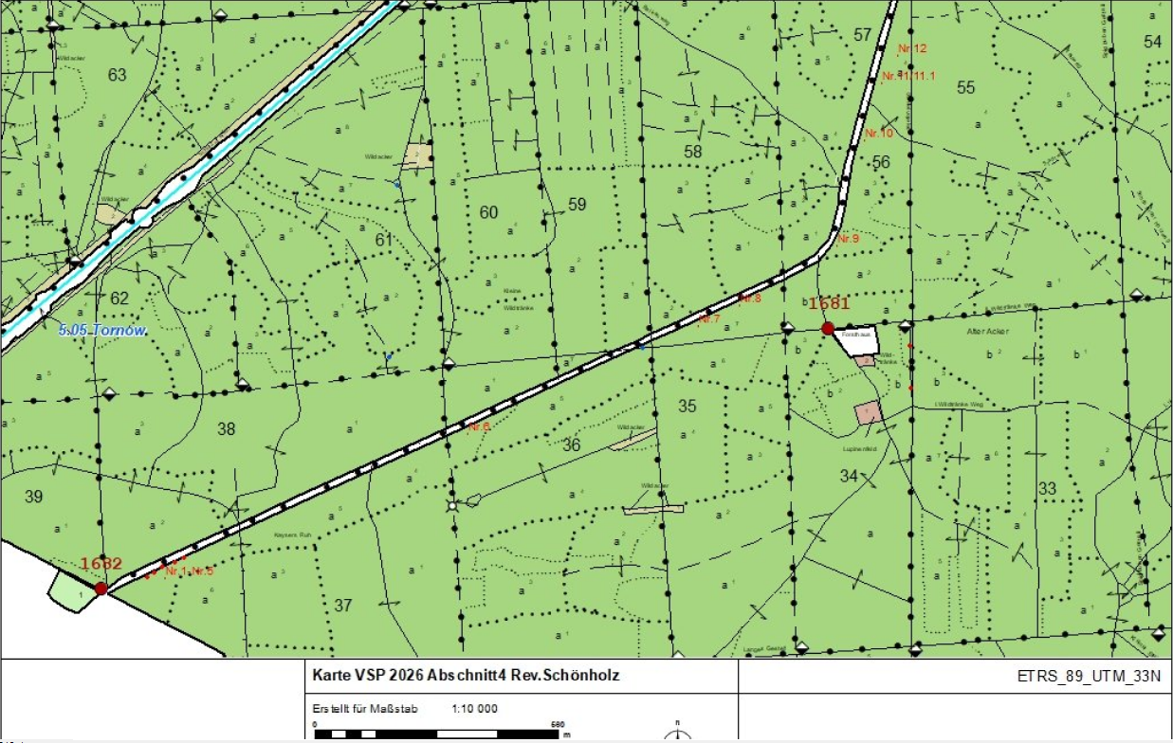
Landesbetrieb Forst Brandenburg |  |  |  |  | 2026
Forstbetrieb Chorin
Amt Chorin 11
16230 Chorin
Vergabenummer: LFB 2026 035500 - 11

Karte: | siehe unten

4. L200 von Melchow Richtung Spechthausen Abt.57-rechte Seite

Abschnitt | Nummer | Anzahl | Datum | Koordinaten | Baumart | Höhe | BHD | Massnahme | Bemerkungen
4. | 1. | 1 | 2026-03-09 |  | TEI | ca.12m | 19cm | 1,4,5,11 | abgängig
4. | 2 | 1 | 2026-03-09 |  | TEI | ca.20m | 31cm | 1,4,5,11
4. | 3 | 1 | 2026-03-09 |  | TEI | ca.15 m | 15cm | 1,4,5,11
4. | 4 | 1 | 2026-03-09 |  | TEI | ca.20m | 27cm | 1,4,5,11
4. | 5 | 1 | 2026-03-09 |  | TEI | ca.15 m | 16cm | 1,4,5,11
4. | 6 | 1 | 2026-03-09 |  | RBU | ca.8m | 18cm | 1,4,5,11 | Krone rausgebrochen
4. | 7 | 1 | 2026-03-10 |  | TEI | ca.25m | 31cm | 1,4,5,11 | abgängig
4. | 8 | 1 | 2026-03-10 |  | RBU | ca.20m | 28cm | 1,4,5,11
4. | 9 | 1 | 2026-03-10 |  | RBU | ca.32m | 33cm | 1,4,5,10,11 | abgängig
4. | 10 | 1 | 2026-03-10 |  | GKI | ca.28m | 32cm | 1,4,5,10,11 | trocken
4. | 11 und 11/1 | 1 | 2026-03-10 |  | RBU | ca.30m/6m | 48cm/21cm | 1,4,5,10,11,12 | abgängig,Zwiesel-Fällung bzw.Abtragung
4. | 12 | 1 | 2026-03-10 |  | GKI | ca.28m | 30cm | 1,4,5,11 | abgängig,trockene Krone

Abschnitt 5
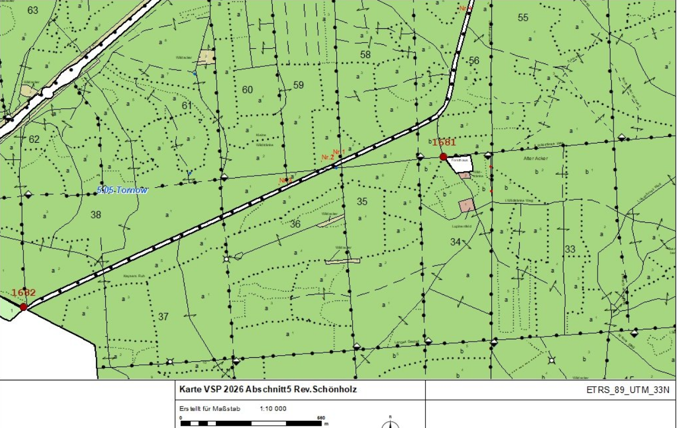
Landesbetrieb Forst Brandenburg |  |  |  |  | 2026
Forstbetrieb Chorin
Amt Chorin 11
16230 Chorin
Vergabenummer: LFB 2026 035500 - 11

Karte: | siehe unten

5.L200 von Melchow Richtung Spechthausen Abt.57

Abschnitt | Nummer | Anzahl | Datum | Koordinaten | Baumart | Höhe | BHD | Massnahme | Bemerkungen
5. | 1. | 1 | 2026-03-09 |  | RBU | ca.27m | 29cm | 1,4,5,11 | abgängig
5. | 2 | 1 | 2026-03-09 |  | RBU | ca.30m | 37cm | 1,4,5,11 | abgängig
5. | 3 | 1 | 2026-03-09 |  | RBU | ca.32m | 47cm | 1,4,5,11 | abgängig
 | 4 | 1 | 2026-03-09 |  | GKI | ca.27m | 37cm | 1,4,5,10,11 | trocken

